상품제안서
크롬 골프공 엠블럼 방향제 | 상품코드: F31961

 |  |  |  |  |  |  | 02-412-0044 | www.easy1.co.kr
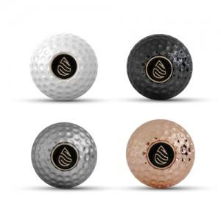

【상세/제작정보】 | 색상, 향 선택 부탁드립니다.

【인쇄/포장옵션】 | 풀칼라 / 포장불가능

【공급단가】 | 수량 | 50~ | 100~ | 500~ | 1,000~ | 2,000~
*VAT별도 | 단가 | 16,800원 | 16,520원 | 16,100원 | 15,820원 | 15,400원

【상품 URL】 | https://dev.easy1.co.kr:443/src/goods_detail.php?gdno=31961

